Planilha1
ABRIL/2023
RELATÓRIO GERENCIAL DE PRODUÇÃO
HEMU
Hospital Estadual da Mulher
O Hospital Estadual da Mulher - HEMU - atuante desde 1972 é referência estadual em atendimento de casos de média e alta complexidade nas áreas da saúde da mulher e da criança, com destaque na cirurgia de separação de gêmeos siameses e no tratamento de hemangiomas. Seu atendimento é 100% de usuários do Sistema Único de Saúde (SUS), quer por demanda espontânea ou pelo Sistema de Referência/Contra Referência. Dedica-se, principalmente, à assistência médico-hospitalar e contribui com o ensino e pesquisa.
Atualmente, a gestão do HEMU é realizada pelo IGH, por meio do 13° Termo Aditivo ao Contrato de gestão no 131/2012– SES/GO, celebrado com o Estado de Goiás, com vigência até o dia 22 de dezembro de 2022, pelas disposições da Lei Estadual n° 15.503/2005 e suas alterações.

Atendimento de Urgência e Emergência

Foram realizados em abril de 2023 cerca de 1.236 atendimentos de urgência e emergência.

CIRURGIAS ELETIVAS

Estrutura Física
 |  |  |  | Meta | Realizado
 |  |  | Ginecologia e Mastologia | 112 | 112

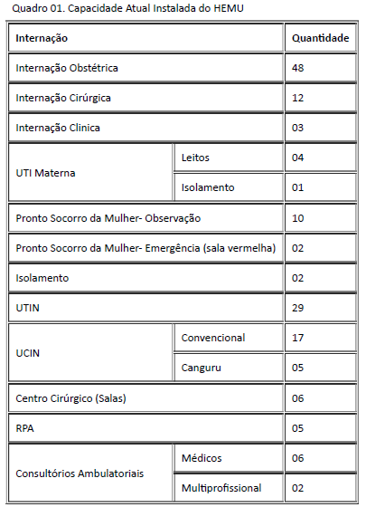

Após foram realizadas 112 cirurgias eletivas ginecológicas no mês de abril de 2023, atingindo 100% da meta contratualizada.

ATENDIMENTO AMBULATORIAL

 |  |  |  | Meta | Realizado
 |  |  | Consultas Médicas | 1,500 | 1,540
 |  |  | Consultas não médicas | 1000 | 1,193
 |  |  | Total | 2,500 | 2733

Saída Hospitalar Por Especialidade

 | Meta | Realizado
UI Obstétrica | 354 | 396
UI Ginec. Cirúrgica | 124 | 0
UI Ginec. Clínica | 39 | 107
Demais altas |  | 317
Total | 517 | 820
 | Meta | Realizado
UI Obstétrica | 354 | 396
A meta de atendimento Ambulatorial é de 2.500 atendimentos por mês, e a quantidade de atendimentos realizados foram 2.733.
UI Ginec. Cirúrgica | 124 | 0

UI Ginec. Clínica | 39 | 107

Diagnósticos Realizados Interno
Demais altas |  | 317
Total | 517 | 820

A meta de saídas hospitalares da Hospital Estadual da Mulher, em abril de 2023, foi de 517 saídas e foram realizadas 820 saídas.
 |  |  | ECOCARDIOGRAMA | 291
 |  |  | ELETROCARDIOGRAMA | 47
 |  |  | RAIO-X | 806
 |  |  | ULTRASSONOGRAFIA | 2,046
ATENÇÃO AO USUÁRIO
 |  |  | ANÁLISES CLÍNICAS | 18,116

Foram realizados uma média de 21.306 diagnósticos internos no mês de abril de 2023.
Percentual de manifestações queixosas recebidas no istema de ouvidoria do SUS foi de 1,33% em março de 2023

